TPM редакция
РЕГЛАМЕНТ АВТОНОМНОГО ОБСЛУЖИВАНИЯ ОБОРУДОВАНИЯ

Дивизион: | Металлургический | Канатная машина № 20 MKVS 1-12/1250 |  |  | ЕЖЕСМЕННОЕ
Произ-во: | Метизное |  | КЦ № 2
ИНВ.№ |  | Корпус | Цех | Пролет
Персонал | № Проверки | Наименование узла | Метод, контролирующее устройство | Критерии контроля/ перечень работ | Обозначение точки контроля на оборудовании
Перед началом и в процессе работы
Машинист по навивке канатов | 1 | Размоточное устройство | Визуально, на слух | 1. Проверить износ тормозных колодок. При появлении зазоров между колодками и тормозным диском, необходимо заменить колодки. 2. Проверить наличие давления воздуха в пневматической системе (нормальное давление 6-10 bar), при необходимости слить конденсат, прверить отсутствие утечек воздуха в системе. 3. Осмотреть редуктор на предмет отсутствия утечек масла. 4. Проверить состояние зубчатого ремня (все зубья ремня должны быть на месте, ремень не должен иметь видимых повреждений). | 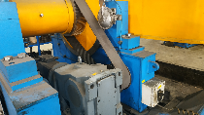 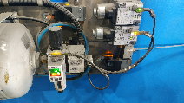 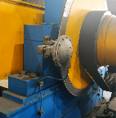
Машинист по навивке канатов | 2 | Главный привод | Визуально | 1. Проверить работу главного привода и работу двигателя охлаждения главного привода. 2. Не допускать наличие посторонних предметов на корпусе электродвигателя. | 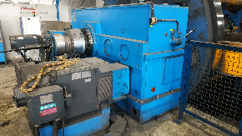 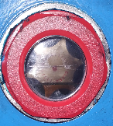
Машинист по навивке канатов | 3 | Редуктор | Визуально | 1. Проверить главный редуктор на предмет отсутствия подтеков смазочных материалов. 2. Проверить уровень масла в смотровом окне (нормальный уровень масла в системе должен доходить до середины смотрового окна).
Машинист по навивке канатов | 4 | Узел подачи и циркуляции масла в редукторе | Визуально | При нормальной работе системы смазки редуктора, показатель расхода масла должен находиться на уровне 20-25 л/мин | 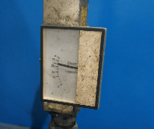
Машинист по навивке канатов | 5 | Ротор канатной машины | Визуально, в ручную | 1. Осмотреть беговые пояса на отсутствие повреждений и рисок (произвести очистку от загрязнений). 2. Осмотреть опорные ролики на отсутствие сколов (произвести очистку от загрязнений). 3. Проверить отсутствие утечек воздуха в пневматической системе тормоза. 4. Проверить наличие и целостность от механических повреждений датчиков ограничения привода пиноли, датчика загрузочного режима и наличие разъемных соединений. | 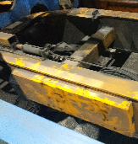 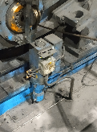
Машинист по навивке канатов | 6 | Пневматическая система | Визуально | 1. Проверить отсутствие утечек сжатого воздуха, отсутствие посторонних шумов, состояние приводных ремней, защитных ограждений, отсутствие механических повреждений и утечек масла. 2. Проверить рабочее давление сжатого воздуха: показания манометра должны быть в диапазоне 8,0-10,0 атм (при необходимости слить конденсат). | 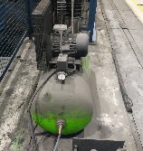 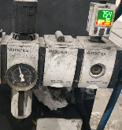 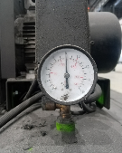
Машинист по навивке канатов | 7 | Эл. шкаф управления, система охлаждения | Визуально | Проверить работу и показания температуры на дисплее кондиционера. Допустимые показатели 20-30 °С | 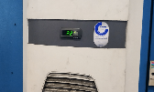
Машинист по навивке канатов | 8 | Плашкодержатель | Визуально | 1. Проверить отсутствие подтеканий в гидравлической системе, в соединениях, целостность шлангов. 2. Проверить наличие и целостность от механических повреждений датчиков ограничения движения суппорта. | 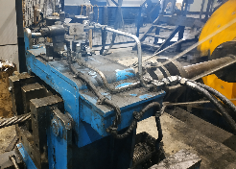
Машинист по навивке канатов | 9 | Вытяжной механизм | Визуально | 1. Проверить отсутствия утечек масла из редуктора. 2. Осмотр состояния тормозных колодок. | 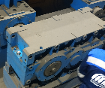 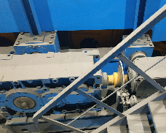
Машинист по навивке канатов | 10 | Узел намотки каната | Визуально | Проверить отсутствие подтеканий смазочных материалов из редукторов. | 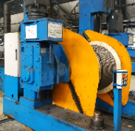
Машинист по навивке канатов | 11 | Пульт управления | Визуально | Проверить отсутствие ошибок в системе и предупреждающей информации системы внутреней диагностики. | 